PRT-AMAZONAS-1
PRTSEN 2025-2031
PRT-ESTADO-NNN
PRT-AMAZONAS-1
ESTADO | MUNICIPIO | DIRECCION |  | SITUACION ACTUAL DEL PROYECTO | FASE DEL PROYECTO | TIPO DE INSTALACIÓN | NOMBRE DE LA INSTALACIÓN | NIVEL DE TENSIÓN | UNIDAD DE MEDIDA ( MVA, MW, km) | CAPACIDAD KM o MVAR
AMAZONAS | ATURES | CARRETERA NACIONAL |  | CON INGENIERIA DE DETALLE | PARALIZADO | CIRCUITO | N° 8 | 13.8 | KM | 5
NOMBRE DEL PROYECTO |  |  |  | FOTOGRAFIA
PUESTA EN SERVICIO DEL NUEVO CIRCUITO NO 8, 13,8 KV DE LA SUBESTACION PUERTO AYACUCHO 115/13,8 KV |  |  |  | 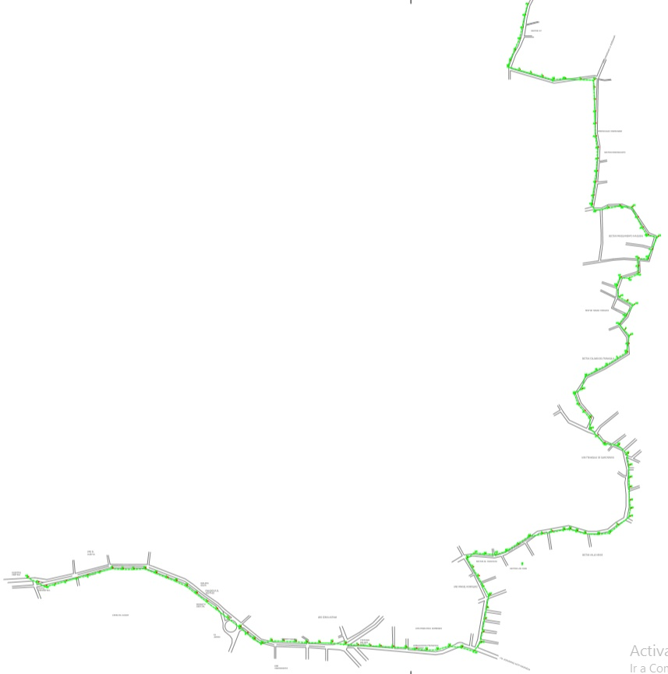
DESCRIPCION DEL PROYECTO
COLOCACION DE 32 SECCIONADORES 15 KV 600 A
ALCANCE DEL PROYECTO
ACTIVAR EL 8VO CIRCUITO DEPENDIENTE DE LA SUBESTACION PUERTO AYACUCHO 115/13,8 KV PARA ALIVIAR LA CARGA DE LOS CIRCUITOS SAMRIAPO Y CARINAGUA A TRAVES DE LA TRANSFERENCIA DE CARGA
IMPACTO PARA EL SEN
ALIVIAR LA CARGA DE LOS CIRCUITOS SAMARIAPO Y CARINAGUA EN UN 30%
NÙMERO DE FAMILIAS BENEFICIADAS

PERIODO DE EJECUCIÓN | LAPSO DE EJECUCION (EN MESES) | INICIO | FIN
 | 1
MONTO DE INVERSION ($) | 8,000.00 | FUENTE DE FINANCIAMIENTO |  | 2025 | 2026 | 2027 | 2028 | 2029 | 2030 | 2031

OBSERVACIONES

PRT-AMAZONAS-2
PRTSEN 2025-2031
PRT-ESTADO-NNN
PRT-AMAZONAS-2
ESTADO | MUNICIPIO | DIRECCION |  | SITUACION ACTUAL DEL PROYECTO | FASE DEL PROYECTO | TIPO DE INSTALACIÓN | NOMBRE DE LA INSTALACIÓN | NIVEL DE TENSIÓN | UNIDAD DE MEDIDA ( MVA, MW, km) | CAPACIDAD KM o MVAR
AMAZONAS | ATURES | PUERTO AYACUCHO, EDO AMAZONAS |  | CON INGENIERIA DE DETALLE | POR EJECUTAR | CIRCUITO | CIRCUITO SAMARIAPO 13,8 KV | 13.8 | KM | 275.4
NOMBRE DEL PROYECTO |  |  |  | FOTOGRAFIA
ADECUACION DE REDES ELECTRICAS EN MEDIA TENSION 13,8 KV DE SUBESTACION PUERTO AYACUCHO 115/13,8 KV - CIRCUITO SAMARIAPO |  |  |  | 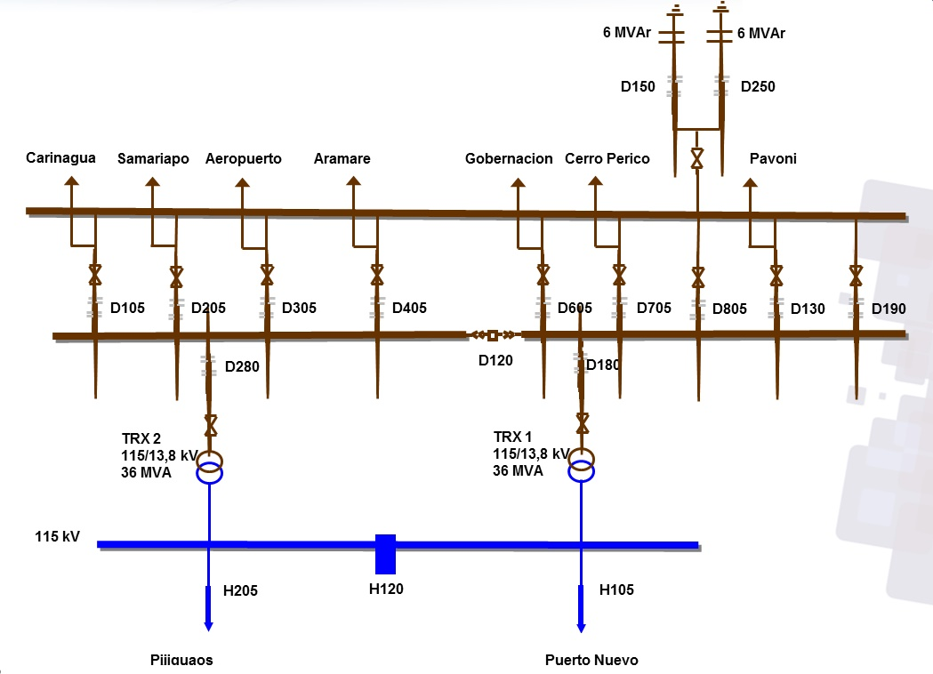
DESCRIPCION DEL PROYECTO
ACTUALMENTE EL CIRCUITO SAMARIAPO DEPENDIENTES DE LA S/E PUERTO AYACUCHO 115/13.8 KV ESTÁ SOBRECARGADO A NIVELES DE MAS DE 300 A POR FASE. PARA EL MUNICIPIO ATURES DEL ESTADO AMAZONAS, LAS MEJORAS EN LAS REDES ELÉCTRICAS DE MEDIA DISMINUIRÁ LA PROBABILIDA
ALCANCE DEL PROYECTO
SE HARA LA SUSTITUCION DE 20 KM DE CONDUCTOR ARVIDAL DEL TRONCAL PRINCIPAL DEL CTO SAMARIAPO CON LA SUSTITUCION DEL NIVEL DE AISLAMIENTO
IMPACTO PARA EL SEN
CONFIABILIDAD DEL SERVICIO ELECTRICO
NÙMERO DE FAMILIAS BENEFICIADAS

PERIODO DE EJECUCIÓN | LAPSO DE EJECUCION (EN MESES) | INICIO | FIN
 | 2
MONTO DE INVERSION ($) | 225,000.00 | FUENTE DE FINANCIAMIENTO |  | 2025 | 2026 | 2027 | 2028 | 2029 | 2030 | 2031

OBSERVACIONES

PRT-AMAZONAS-3
PRTSEN 2025-2031
PRT-ESTADO-NNN
PRT-AMAZONAS-3
ESTADO | MUNICIPIO | DIRECCION |  | SITUACION ACTUAL DEL PROYECTO | FASE DEL PROYECTO | TIPO DE INSTALACIÓN | NOMBRE DE LA INSTALACIÓN | NIVEL DE TENSIÓN | UNIDAD DE MEDIDA ( MVA, MW, km) | CAPACIDAD KM o MVAR
AMAZONAS | ATURES | PUERTO AYACUCHO, EDO AMAZONAS |  | CON INGENIERIA DE DETALLE | POR EJECUTAR | CIRCUITO | CIRCUITO PAVONI 13,8 KV | 13.8 | KM | 236.4
NOMBRE DEL PROYECTO |  |  |  | FOTOGRAFIA
ADECUACION DE REDES ELECTRICAS EN MEDIA TENSION 13,8 KV DE SUBESTACION PUERTO AYACUCHO 115/13,8 KV - CIRCUITO PAVONI
DESCRIPCION DEL PROYECTO
LAS REDES ELÉCTRICAS EN MEDIA Y BAJA TENSIÓN DEL CIRCUITO PAVONI 13,8 KV CARECEN DE CAPACIDAD DE CARGA EN SUS CONDUCTORES POR ENCIMA DEL 66%, EXCESIVA CAÍDA DE TENSIÓN SUPERIOR AL 7%, TAMBIÉN EXISTE CONSTANTES FALLAS ELÉCTRICAS DEBIDO A LA PERMANENTE PRES
ALCANCE DEL PROYECTO
SE HARA LA SUSTITUCION DE 20 KM DE CONDUCTOR ARVIDAL DEL TRONCAL PRINCIPAL DEL CTO PAVONI CON LA SUSTITUCION DEL NIVEL DE AISLAMIENTO
IMPACTO PARA EL SEN
CONFIABILIDAD DEL SERVICIO ELECTRICO
NÙMERO DE FAMILIAS BENEFICIADAS

PERIODO DE EJECUCIÓN | LAPSO DE EJECUCION (EN MESES) | INICIO | FIN
 | 2
MONTO DE INVERSION ($) | 225,000.00 | FUENTE DE FINANCIAMIENTO |  | 2025 | 2026 | 2027 | 2028 | 2029 | 2030 | 2031

OBSERVACIONES

PRT-AMAZONAS-4
PRTSEN 2025-2031
PRT-ESTADO-NNN
PRT-AMAZONAS-4
ESTADO | MUNICIPIO | DIRECCION |  | SITUACION ACTUAL DEL PROYECTO | FASE DEL PROYECTO | TIPO DE INSTALACIÓN | NOMBRE DE LA INSTALACIÓN | NIVEL DE TENSIÓN | UNIDAD DE MEDIDA ( MVA, MW, km) | CAPACIDAD KM o MVAR
AMAZONAS | ATURES | PUERTO AYACUCHO, EDO AMAZONAS |  | CON INGENIERIA DE DETALLE | POR EJECUTAR | CIRCUITO | CIRCUITO ARAMARE 13,8 KV | 13.8 | KM | 28.92
NOMBRE DEL PROYECTO |  |  |  | FOTOGRAFIA
ADECUACION DE REDES ELECTRICAS EN MEDIA TENSION 13,8 KV DE SUBESTACION PUERTO AYACUCHO 115/13,8 KV - CIRCUITO ARAMARE
DESCRIPCION DEL PROYECTO
SE REALIZARA EL CAMBIO DE CONDUCTOR ARVIDAL EN TRONCAL PRINCIPAL, ASI COMO LA SUSTITUCION DE AISLADORES DE ESPIGA 15 KV, AISLADORES DE SUSPENSION 7,5 KV, CORTACORRIENTES 15 KV Y PUNTOS DE SECCIONAMIENTOS
ALCANCE DEL PROYECTO
SE HARA LA SUSTITUCION DE 10 KM DE CONDUCTOR ARVIDAL DEL TRONCAL PRINCIPAL DEL CTO ARAMARE CON LA SUSTITUCION DEL NIVEL DE AISLAMIENTO
IMPACTO PARA EL SEN
CONFIABILIDAD DEL SERVICIO ELECTRICO
NÙMERO DE FAMILIAS BENEFICIADAS

PERIODO DE EJECUCIÓN | LAPSO DE EJECUCION (EN MESES) | INICIO | FIN
 | 2
MONTO DE INVERSION ($) | 110,000.00 | FUENTE DE FINANCIAMIENTO |  | 2025 | 2026 | 2027 | 2028 | 2029 | 2030 | 2031

OBSERVACIONES

PRT-AMAZONAS-5
PRTSEN 2025-2031
PRT-ESTADO-NNN
PRT-AMAZONAS-5
ESTADO | MUNICIPIO | DIRECCION |  | SITUACION ACTUAL DEL PROYECTO | FASE DEL PROYECTO | TIPO DE INSTALACIÓN | NOMBRE DE LA INSTALACIÓN | NIVEL DE TENSIÓN | UNIDAD DE MEDIDA ( MVA, MW, km) | CAPACIDAD KM o MVAR
AMAZONAS | PEDRO CAMEJO | PUERTO PAEZ, PARROQUIA CODAZZI, EDO APURE |  | CON INGENIERIA DE DETALLE | POR EJECUTAR | CIRCUITO | CIRCUITO PUEBLO VIEJO 13,8 KV | 13.8 | KM | 8
NOMBRE DEL PROYECTO |  |  |  | FOTOGRAFIA
ADECUACION DE REDES ELECTRICAS EN MEDIA TENSION 13,8 KV DE SUBESTACION PUERTO PAEZ 34,5/13,8 KV - CIRCUITO PUEBLO VIEJO
DESCRIPCION DEL PROYECTO
ACTUALMENTE EL CIRCUITO SAMARIAPO DEPENDIENTES DE LA S/E PUERTO AYACUCHO 115/13.8 KV ESTÁ SOBRECARGADO A NIVELES DE MAS DE 300 A POR FASE. PARA EL MUNICIPIO ATURES DEL ESTADO AMAZONAS, LAS MEJORAS EN LAS REDES ELÉCTRICAS DE MEDIA DISMINUIRÁ LA PROBABILIDA
ALCANCE DEL PROYECTO
SE HARA LA SUSTITUCION DE 8 KM DE CONDUCTOR ARVIDAL DEL TRONCAL PRINCIPAL DEL CTO PUEBLO VIEJO CON LA SUSTITUCION DEL NIVEL DE AISLAMIENTO
IMPACTO PARA EL SEN
CONFIABILIDAD DEL SERVICIO ELECTRICO EN LA POBLACION DE PUERTO PAEZ, EDO APURE, CAPTACION DE USUARIOS E INCREMENTO DE LA RECAUDACION BENEFICIO A APROXIMADAMENTE 5000 USUARIOS DEL MUNICIPIO PEDRO CAMEJO, PARROQUIA CODAZZI
NÙMERO DE FAMILIAS BENEFICIADAS

PERIODO DE EJECUCIÓN | LAPSO DE EJECUCION (EN MESES) | INICIO | FIN
 | 2
MONTO DE INVERSION ($) | 45,000.00 | FUENTE DE FINANCIAMIENTO |  | 2025 | 2026 | 2027 | 2028 | 2029 | 2030 | 2031

OBSERVACIONES

PRT-AMAZONAS-6
PRTSEN 2025-2031
PRT-ESTADO-NNN
PRT-AMAZONAS-6
ESTADO | MUNICIPIO | DIRECCION |  | SITUACION ACTUAL DEL PROYECTO | FASE DEL PROYECTO | TIPO DE INSTALACIÓN | NOMBRE DE LA INSTALACIÓN | NIVEL DE TENSIÓN | UNIDAD DE MEDIDA ( MVA, MW, km) | CAPACIDAD KM o MVAR
AMAZONAS | PEDRO CAMEJO | PUERTO PAEZ, PARROQUIA CODAZZI, EDO APURE |  | CON INGENIERIA DE DETALLE | POR EJECUTAR | CIRCUITO | CIRCUITO VIVIENDA 13,8 KV | 13.8 | KM | 8
NOMBRE DEL PROYECTO |  |  |  | FOTOGRAFIA
ADECUACION DE REDES ELECTRICAS EN MEDIA TENSION 13,8 KV DE SUBESTACION PUERTO PAEZ 34,5/13,8 KV - CIRCUITO PUEBLO VIEJO
DESCRIPCION DEL PROYECTO
SE REALIZARA EL CAMBIO DE CONDUCTOR ARVIDAL EN TRONCAL PRINCIPAL, ASI COMO LA SUSTITUCION DE AISLADORES DE ESPIGA 15 KV, AISLADORES DE SUSPENSION 7,5 KV, CORTACORRIENTES 15 KV Y PUNTOS DE SECCIONAMIENTOS
ALCANCE DEL PROYECTO
SE HARA LA SUSTITUCION DE 8 KM DE CONDUCTOR ARVIDAL DEL TRONCAL PRINCIPAL DEL CTO VIVIENDA CON LA SUSTITUCION DEL NIVEL DE AISLAMIENTO
IMPACTO PARA EL SEN
CONFIABILIDAD DEL SERVICIO ELECTRICO EN LA POBLACION DE PUERTO PAEZ, EDO APURE, CAPTACION DE USUARIOS E INCREMENTO DE LA RECAUDACION BENEFICIO A APROXIMADAMENTE 5000 USUARIOS DEL MUNICIPIO PEDRO CAMEJO, PARROQUIA CODAZZI
NÙMERO DE FAMILIAS BENEFICIADAS

PERIODO DE EJECUCIÓN | LAPSO DE EJECUCION (EN MESES) | INICIO | FIN
 | 8
MONTO DE INVERSION ($) | 40,000.00 | FUENTE DE FINANCIAMIENTO |  | 2025 | 2026 | 2027 | 2028 | 2029 | 2030 | 2031

OBSERVACIONES

PRT-AMAZONAS-7
PRTSEN 2025-2031
PRT-ESTADO-NNN
PRT-AMAZONAS-7
ESTADO | MUNICIPIO | DIRECCION |  | SITUACION ACTUAL DEL PROYECTO | FASE DEL PROYECTO | TIPO DE INSTALACIÓN | NOMBRE DE LA INSTALACIÓN | NIVEL DE TENSIÓN | UNIDAD DE MEDIDA ( MVA, MW, km) | CAPACIDAD KM o MVAR
AMAZONAS | ATURES Y AUTANA | MUNICIPIO ATURES Y MUNICIPIO AUTANA DEL ESTADO AMAZONAS |  | EN PLANIFICACION | POR EJECUTAR | CIRCUITO | CARINAGUA, SAMARIAPO, AEROPUERTO, ARAMARE, GOBERNACION, CERRO PERICO Y PAVONI | 13.8 | KM | 9
NOMBRE DEL PROYECTO |  |  |  | FOTOGRAFIA
REACTIVACIÓN DE LOS BANCOS DE CONDESADORES DE LOS CIRCUITOS 13,8 KV CARINAGUA, SAMARIAPO, AEROPUERTO, ARAMARE, GOBERNACION, CERRO PERICO Y PAVONI
1
SE REQUIERE LA REACTIVACIÓN DE LOS BANCOS DE CONDESADORES FIJOS EN LOS CIRCUITOS 13,8 KV CARINAGUA, SAMARIAPO, AEROPUERTO, ARAMARE, GOBERNACION, CERRO PERICO Y PAVONI QUE SE ENCUENTRAN FUERA DE SERVICIO
ALCANCE DEL PROYECTO
20 ABRAZADERA 3-3 1/2" 3 T,10 ABRAZADERA 5-5 1/2" 3 T,5 ADAPTADOR A/G 128 X 112 CRUCETA 3-4 1/2, 9 AISLADOR DE ESPIGA PARA 15 KV,15 CONDENSADORES AT 1F INTEMP 200KVAR 7200V95KV, 9 CONDUCTOR COBRE SEMIDURO 4AWG SOLIDO, 9 CONDUCTOR DESNUDO ARVIDAL 2/0AWG 7H
IMPACTO PARA EL SEN
DISMINUIR LOS REACTIVOS QUE CIRCULAN POR RED CON EL FIN DE LIBERAR POTENCIA EN CIRCUITOS, TRANSFORMADORES POTENCIA Y MÁQUINAS DE GENERACIÓN.
NÙMERO DE FAMILIAS BENEFICIADAS

PERIODO DE EJECUCIÓN | LAPSO DE EJECUCION (EN MESES) | INICIO | FIN
 | 6
MONTO DE INVERSION ($) | 224,928.00 | FUENTE DE FINANCIAMIENTO |  | 2025 | 2026 | 2027 | 2028 | 2029 | 2030 | 2031

OBSERVACIONES

SEGMENTO RECUPERAC
EQUIPOS INDISPONIBLES REGIÓN GUAYANA
 | CANTIDAD
AIRE ACONDICIONADO | 2
ALUMBRADO EXTERNO | 1
BANCO DE CAPACITORES | 1
BATERIA DEL RECONECTADOR | 4
BATERÍAS | 23
CERCA PERIMETRAL | 4
CONDUCTOR DE CONTROL | 1
CORTACORRIENTE MONOP 13.8KV | 2
CORTACORRIENTE MONOP 34.5KV | 1
FUERA DE SERVICIO NO RECUPERABLE | 1
TX DE POTENCIA FUERA DE SERVICIO NO RECUPERABLE | 4
TX DE POTENCIA FUERA DE SERVICIO RECUPERABLE | 3
TX DE POTENCIA SOBRE CARGA MAS 100% | 3
INTERRUPTOR 13,8 kV | 13
INTERRUPTOR 34,5 Kv | 18
PARARRAYOS DE 13,8 kV | 11
PARARRAYOS DE 34,5 kV | 17
PLANTA DE EMERGENCIA | 2
RECONECTADOR 13,8 KV | 29
RECONECTADOR 34,5 KV | 9
RECTIFICADORES | 19
REGULADORES DE TENSION | 1
SECCIONADORES DE 13,8 KV | 3
TELEMANDOS | 1
CONDICIÓN OPERATIVA DE SUBESTACIONES REGIÓN GUAYANA
 | CANTIDAD
OPERATIVA | 34
INDISPONIBLES A CONSECUENCIA | 1
DESMANTELADA | 3
AMAZONAS |  | 2 | 3 |  |  | 6 | 7 | 8 | 9 | 10 | 11

PLAN DE RECUPERACIÓN Y TRANSFORMACIÓN DEL SISTEMANA ELECTRICO NACIONAL
DISTRIBUCIÓN
MATRIZ DE REQUERIMIENTOS - SEGMENTOS
 |  |  |  |  |  |  |  |  |  |  |  |  |  | AISLADORESSOPORTE | 826 | 11,644.66
 |  |  |  |  |  |  |  |  |  |  |  |  |  | BANCO_DE_BATERIAS | 6 | 28,195.20
 |  |  |  |  |  |  |  |  |  |  |  |  |  | BANCODECAPACITORES | 96 | 181,680.00
SEGMENTOS DE RECUPERACIÓN
 |  |  |  |  |  |  |  |  |  |  |  |  |  | CONDUCTOR | 7327 | 19,432.11
 |  |  |  |  |  |  |  |  |  |  |  |  |  | CONECTOR | 4220 | 64,265.40
 |  |  |  |  |  |  |  |  |  |  |  |  |  | CORTACORRIENTE | 377 | 30,457.76
Responsable : | GERENCIA GENERAL DE DISTRIBUCION | SUBESTACIONES |  | CIRCUITOS AEREOS Y SUBTERRANEOS |  | TRANSFORMADORES DE POTENCIA |  | COMPENSACIÓN REACTIVA EN LA RED |  | PROTECCIONES SUPERVISIÓN, CONTROL Y MEDICIÓN REMOTA |  | INVERSIONES |  | INTERRUPTOR | 359 | 17,202,522.00
Fecha : |  |  |  |  |  |  |  |  |  |  |  |  |  | PARARRAYO | 1003 | 142,151.22
 |  |  |  |  |  |  |  |  |  |  |  |  |  | RECONECTADOR | 676 | 6,228,717.75
ENTIDAD FEDERAL | AMAZONAS | CANTIDAD | INVERSIÓN | CANTIDAD | INVERSIÓN | CANTIDAD | INVERSIÓN | CANTIDAD | INVERSIÓN | CANTIDAD | INVERSIÓN | INVERSIONES |  | REGULADOR | 45 | 792,413.49
 |  | (No SE) | (MM$) | (No CIRCUITO) | (MM$) | (No TRX) | (MM$) | (No PROYECTO) | (MM$) | (No SE ) | (MM$) | (MM$) |  | SECCIONADOR | 1709 | 2,469,120.00
 |  |  |  |  |  |  |  |  |  |  |  |  |  | SERVICIOSAUXILIARES | 1114 | 1,463,161.78
RESTRICCIONES OPERATIVAS DE DISTRIBUCIÓN CED |  | 0 | 0.00 | 5 | 0.65 | 0 | 0.00 | 0 | 0.00 | 2 | 0.09 | 0.74 |  | SISTEMADEPUESTAATIERRA | 3997 | 188,129.33
 |  |  |  |  |  |  |  |  |  |  |  |  |  | Total general | 21755 | 28,821,890.70

PROBLEMÁTICA EN DISTRIBUCIÓN A NIVEL NACIONAL |  | 0 | 0.00 | 1 | 0.01 | 1 | 0.13 | 1 | 0.22 | 0 | 0.00 | 0.36

EQUIPOS TRANSFORMADORES DE DE DISTRIBUCIÓN |  | TRANSFORMADORES DE DISTRIBUCION DE 15, 25, 37.5, 50, 75, 100 KVA PARA LA ATENCION DEL 1X10 A RAZON DE 110 TRANSFORMADORES POR AÑOS |  |  |  |  |  |  |  |  |  | 1.38

 |  |  |  |  |  |  |  |  |  |  |  |  | 110

EQUIPOS (INTERRUPTORES SECCIONADORES) |  | BANCO DE BATERIAS, INTERRUPTORES, RECONECTADORES, REGULADORES, SECCIONADORES, SERVICIOS AUXILIARES, SISTEMA DE PUESTA A TIERRA |  |  |  |  |  |  |  |  |  | 0.01

MATERIALES DE ALTA ROTACIÓN |  | AISLADORES POLIMÉRICOS Y DE PORCELANAS, TEIPES DE GOMA Y PLÁSTICO, PORTAFUSIBLES CON FUSIBLES, CONECTORES BIMETÁLICOS, COPAS TERMINALES, CONECTORES KS, CONECTORES TIPO AMPAC DE DIFERENTES CALIBRES, PLETINAS Y CRUCETAS, ABRAZADERAS, GRILLETES, PALILLOS, CABLES Y CONDUCTORES, CONEXIONES PREMOLDEADAS Y ACCESORIOS, CORTACORRIENTE Y/O SECCIONADOR, DESCARGADOR, POSTES. |  |  |  |  |  |  |  |  |  | 0.99

 |  |  |  |  |  |  |  |  | CANTIDAD DE PROYECTOS |  |  | 10

 |  |  |  |  |  |  |  |  | TOTAL (MM$) |  |  | 3.46

